Sheet1
 | Total Geral | Total de Masculino | Masculino |  |  |  | Total de Feminino | Feminino
Localidade da Escola |  |  | Federal | Estadual | Municipal | Privada |  | Federal | Estadual | Municipal | Privada
Salvador | 62,772 | 29,990 | 71 | 18,964 | 7,252 | 3,703 | 32,782 | 49 | 21,638 | 10,053 | 1,042

Sexo |  | Dependência Administrativa

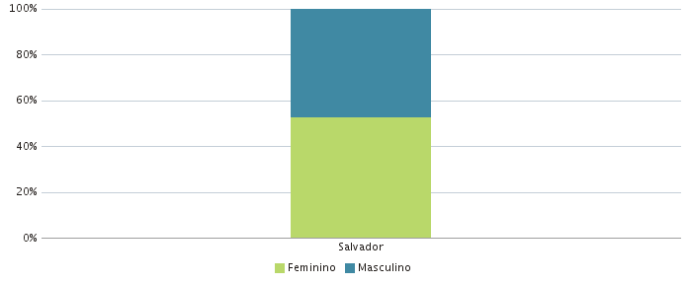 |  | 